상품제안서
유썬앤레인 USUN 8K 5단 수동 경량 양우산 | 상품코드: F18074

 |  |  |  |  |  |  | 02-412-0044 | www.easy1.co.kr
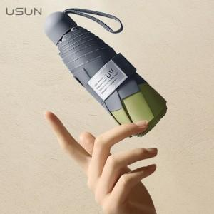

【상세/제작정보】 | <p><span style="font-size: 12pt;"><b>** 배송비- 한박스 32개 / 6000원별도</b></span></p>

【인쇄/포장옵션】 | 실크, 풀칼라 / 포장지포장

【공급단가】 | 수량 | 50~ | 100~ | 500~ | 1,000~ | 2,000~
*VAT별도 | 단가 | 12,750원 | 11,700원 | 11,250원 | 10,800원 | 10,530원

【상품 URL】 | https://dev.easy1.co.kr:443/src/goods_detail.php?gdno=18074

